A_Decision
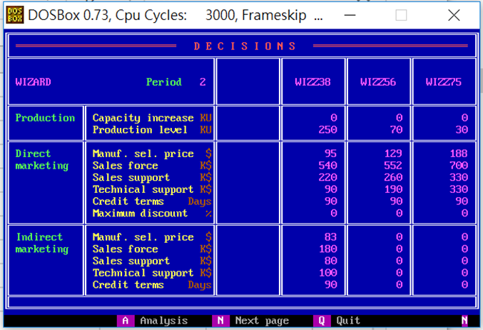
 | Z38 | Z56 | Z75
PC | 0 | 0 | 0
PV | 250 | 70 | 30
DMSP | 95 | 129 | 188
DSF | 540 | 552 | 700
DSS | 220 | 260 | 330
DTS | 90 | 190 | 330
DCT | 90 | 90 | 90
DMD | 0 | 0 | 0
IMSP | 83 | 0 | 0
ISF | 180 | 0 | 0
ISS | 80 | 0 | 0
ITS | 100 | 0 | 0
ICT | 90 | 0 | 0

B_SalesProduction
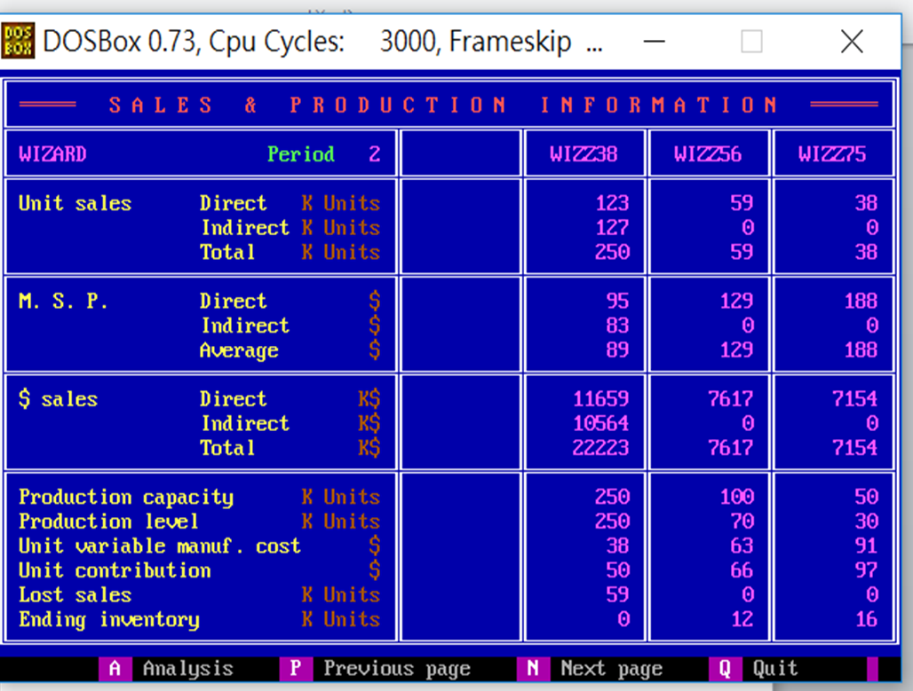
 | Z38 | Z56 | Z75
DUS | 123 | 59 | 38
IUS | 127 | 0 | 0
TUS | 250 | 59 | 38
DMSP | 95 | 129 | 188
IMSP | 83 | 0 | 0
AMSP | 89 | 129 | 188
DS | 11659 | 7167 | 7154
IS | 10564 | 0 | 0
TS | 22223 | 7167 | 7154
PC | 250 | 100 | 50
PV | 250 | 70 | 30
UVMC | 38 | 63 | 91
UC | 50 | 66 | 97
LS | 59 | 0 | 0
EI | 0 | 12 | 16

F_MS
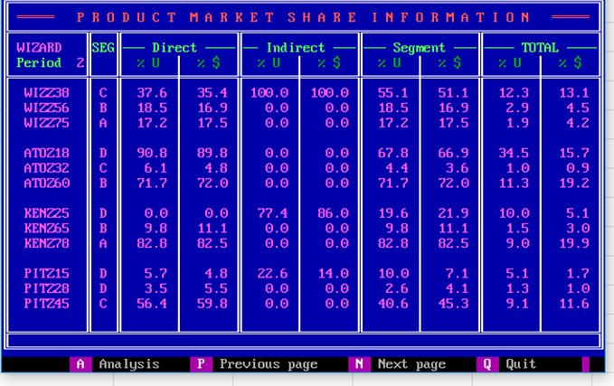
Company | Product | Seg | UDS_P | MDS_P | UIS_P | MIS_P | US_P | MS_P | UTS_P | MTS_P
W | Z38 | C | 37.6 | 35.4 | 100 | 100 | 55.1 | 51.1 | 12.3 | 13.1
W | Z56 | B | 18.5 | 16.9 | 0 | 0 | 18.5 | 16.9 | 2.9 | 4.5
W | Z75 | A | 17.2 | 17.5 | 0 | 0 | 17.2 | 17.5 | 1.9 | 4.2
A | Z18 | D | 90.8 | 89.8 | 0 | 0 | 67.8 | 66.9 | 34.5 | 15.7
A | Z32 | C | 6.1 | 4.8 | 0 | 0 | 4.4 | 3.6 | 1 | 0.9
A | Z60 | B | 71.7 | 72 | 0 | 0 | 71.7 | 72 | 11.3 | 19.2
K | Z25 | D | 0 | 0 | 77.4 | 86 | 19.6 | 21.9 | 10 | 5.1
K | Z65 | B | 9.8 | 11.1 | 0 | 0 | 9.8 | 11.1 | 1.5 | 3
K | Z78 | A | 82.8 | 82.5 | 0 | 0 | 82.8 | 82.5 | 9 | 19.9
P | Z15 | D | 5.7 | 4.8 | 22.6 | 14 | 10 | 7.1 | 5.1 | 1.7
P | Z28 | D | 3.5 | 5.5 | 0 | 0 | 2.6 | 4.1 | 1.3 | 1
P | Z45 | C | 56.4 | 59.8 | 0 | 0 | 40.6 | 45.3 | 9.1 | 11.6

Z_Projection
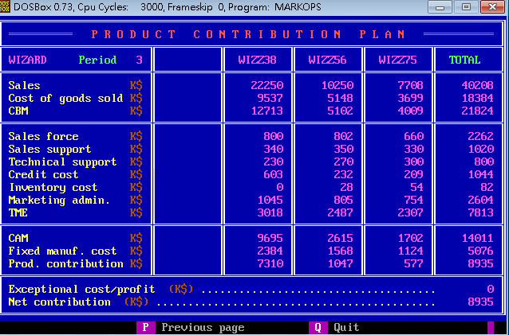
 | Z38 | Z56 | Z75 | Total
S | 22250 | 10250 | 7708 | 40208
CGS | 9537 | 5148 | 3699 | 18384
CBM | 12713 | 5102 | 4009 | 21824
SF | 800 | 802 | 660 | 2262
SS | 340 | 350 | 330 | 1020
TS | 230 | 270 | 300 | 800
CC | 603 | 232 | 209 | 1044
INV | 0 | 28 | 54 | 82
ADM | 1045 | 805 | 754 | 2604
TME | 3018 | 2487 | 2307 | 7813
CAM | 9695 | 2615 | 1702 | 14011
FMC | 2384 | 1568 | 1124 | 5076
PC | 7310 | 1047 | 577 | 8935
ECP |  |  |  | 0
NC |  |  |  | 8935

